Sheet1
SerialNumber | Technician | Capacity | Size | ModelId | Formfactor | Connector | HealthScore | $ea
K4H88T5B | og 4tb | 4tb | 4000776192000 | HITACHI HUS72604CLAR4000 | 3.5 | SAS | 100 |  | Row Labels | Count of Capacity | Count of $ea | $average
K4HABZ1B | og 4tb | 4tb | 4000776192000 | HITACHI HUS72604CLAR4000 | 3.5 | SAS | 100 |  | 10tb | 114 |  | $-
ZC11GF1J | og 4tb | 4tb | 4000776192000 | SEAGATE ST4000NM0095 | 3.5 | SAS | 100 |  | 12tb | 86 |  | $-
ZC121LAP | og 4tb | 4tb | 4000776192000 | SEAGATE ST4000NM0095 | 3.5 | SAS | 100 |  | 16tb | 12 |  | $-
ZC121LDB | og 4tb | 4tb | 4000776192000 | SEAGATE ST4000NM0095 | 3.5 | SAS | 100 |  | 18tb | 4 |  | $-
ZC121NL2 | og 4tb | 4tb | 4000776192000 | SEAGATE ST4000NM0095 | 3.5 | SAS | 100 |  | 20tb | 48 |  | $-
ZC121NWE | og 4tb | 4tb | 4000776192000 | SEAGATE ST4000NM0095 | 3.5 | SAS | 100 |  | 4tb | 648 |  | $-
ZC121NWQ | og 4tb | 4tb | 4000776192000 | SEAGATE ST4000NM0095 | 3.5 | SAS | 100 |  | 6tb | 1454 |  | $-
ZC121T3J | og 4tb | 4tb | 4000776192000 | SEAGATE ST4000NM0095 | 3.5 | SAS | 100 |  | 8tb | 385 |  | $-
ZC121VJG | og 4tb | 4tb | 4000776192000 | SEAGATE ST4000NM0095 | 3.5 | SAS | 100 |  | Grand Total | 2751
ZC121VXS | og 4tb | 4tb | 4000776192000 | SEAGATE ST4000NM0095 | 3.5 | SAS | 100
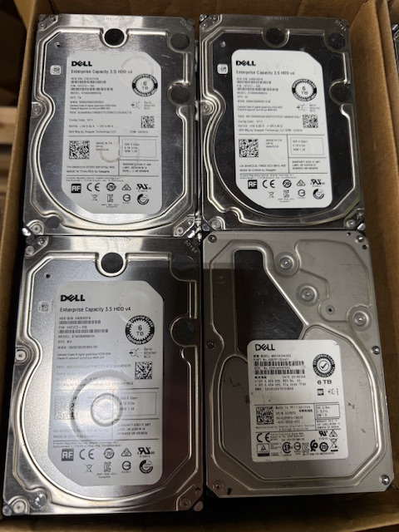
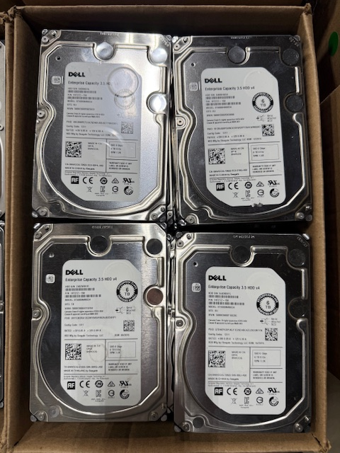
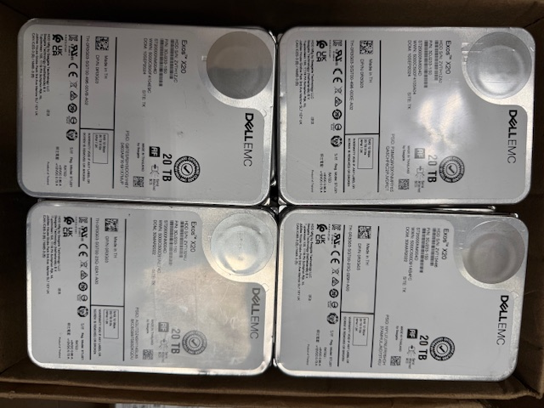
ZC121W1P | og 4tb | 4tb | 4000776192000 | SEAGATE ST4000NM0095 | 3.5 | SAS | 100
ZC121ZWH | og 4tb | 4tb | 4000776192000 | SEAGATE ST4000NM0095 | 3.5 | SAS | 100
ZC132D6C | og 4tb | 4tb | 4000776192000 | SEAGATE ST4000NM0095 | 3.5 | SAS | 100
ZC15BMAG | og 4tb | 4tb | 4000776192000 | SEAGATE ST4000NM0095 | 3.5 | SAS | 100
ZC15C6ZK | og 4tb | 4tb | 4000776192000 | SEAGATE ST4000NM0095 | 3.5 | SAS | 100
ZC15C70N | og 4tb | 4tb | 4000776192000 | SEAGATE ST4000NM0095 | 3.5 | SAS | 100
ZC15DCB6 | og 4tb | 4tb | 4000776192000 | SEAGATE ST4000NM0095 | 3.5 | SAS | 100
ZC15DD05 | og 4tb | 4tb | 4000776192000 | SEAGATE ST4000NM0095 | 3.5 | SAS | 100
ZC15DD4T | og 4tb | 4tb | 4000776192000 | SEAGATE ST4000NM0095 | 3.5 | SAS | 100
ZC15DDCS | og 4tb | 4tb | 4000776192000 | SEAGATE ST4000NM0095 | 3.5 | SAS | 100
ZC15DDNZ | og 4tb | 4tb | 4000776192000 | SEAGATE ST4000NM0095 | 3.5 | SAS | 100
ZC15DDQL | og 4tb | 4tb | 4000776192000 | SEAGATE ST4000NM0095 | 3.5 | SAS | 100
ZC15DDXW | og 4tb | 4tb | 4000776192000 | SEAGATE ST4000NM0095 | 3.5 | SAS | 100
ZC15DDYT | og 4tb | 4tb | 4000776192000 | SEAGATE ST4000NM0095 | 3.5 | SAS | 100
ZC163VEM | og 4tb | 4tb | 4000776192000 | SEAGATE ST4000NM0095 | 3.5 | SAS | 100
ZC164TE7 | og 4tb | 4tb | 4000776192000 | SEAGATE ST4000NM0095 | 3.5 | SAS | 100
ZC167ED5 | og 4tb | 4tb | 4000776192000 | SEAGATE ST4000NM0095 | 3.5 | SAS | 100
ZC167EDH | og 4tb | 4tb | 4000776192000 | SEAGATE ST4000NM0095 | 3.5 | SAS | 100
ZC167EEG | og 4tb | 4tb | 4000776192000 | SEAGATE ST4000NM0095 | 3.5 | SAS | 100
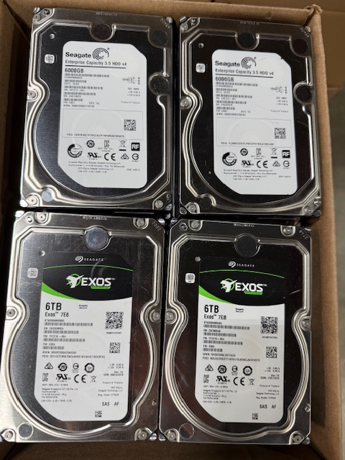
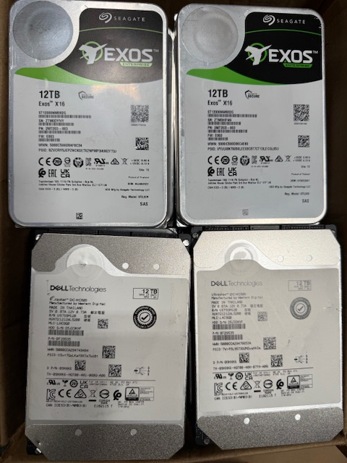
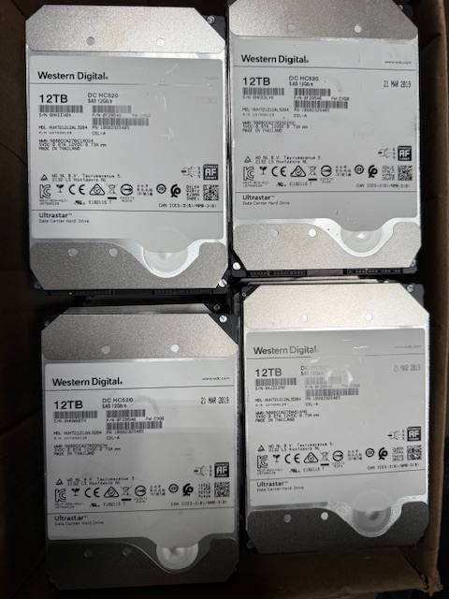
ZC167EHM | og 4tb | 4tb | 4000776192000 | SEAGATE ST4000NM0095 | 3.5 | SAS | 100
ZC167EJC | og 4tb | 4tb | 4000776192000 | SEAGATE ST4000NM0095 | 3.5 | SAS | 100
ZC167EJS | og 4tb | 4tb | 4000776192000 | SEAGATE ST4000NM0095 | 3.5 | SAS | 100
ZC167EKP | og 4tb | 4tb | 4000776192000 | SEAGATE ST4000NM0095 | 3.5 | SAS | 100
ZC167ERB | og 4tb | 4tb | 4000776192000 | SEAGATE ST4000NM0095 | 3.5 | SAS | 100
ZC19PD62 | og 4tb | 4tb | 4000776192000 | SEAGATE ST4000NM0095 | 3.5 | SAS | 100
ZC1A31A2 | og 4tb | 4tb | 4000776192000 | SEAGATE ST4000NM0095 | 3.5 | SAS | 100
ZC1A31G5 | og 4tb | 4tb | 4000776192000 | SEAGATE ST4000NM0095 | 3.5 | SAS | 100
ZC1A3G41 | og 4tb | 4tb | 4000776192000 | SEAGATE ST4000NM0095 | 3.5 | SAS | 100
ZC1A3G9D | og 4tb | 4tb | 4000776192000 | SEAGATE ST4000NM0095 | 3.5 | SAS | 100
ZC1A3GFN | og 4tb | 4tb | 4000776192000 | SEAGATE ST4000NM0095 | 3.5 | SAS | 100
ZC1A3GPZ | og 4tb | 4tb | 4000776192000 | SEAGATE ST4000NM0095 | 3.5 | SAS | 100
ZC1A408N | og 4tb | 4tb | 4000776192000 | SEAGATE ST4000NM0095 | 3.5 | SAS | 100
ZC1A40BJ | og 4tb | 4tb | 4000776192000 | SEAGATE ST4000NM0095 | 3.5 | SAS | 100
ZC1A40SG | og 4tb | 4tb | 4000776192000 | SEAGATE ST4000NM0095 | 3.5 | SAS | 100
3730A1ETFVNC | og 4tb | 4tb | 4000784417280 | TOSHIBA MG04SCA40EN | 3.5 | SAS | 100
3730A1GUFVNC | og 4tb | 4tb | 4000784417280 | TOSHIBA MG04SCA40EN | 3.5 | SAS | 100
3730A1HGFVNC | og 4tb | 4tb | 4000784417280 | TOSHIBA MG04SCA40EN | 3.5 | SAS | 100
60N0A056F6QE | og 4tb | 4tb | 4000784417280 | TOSHIBA MG04SCA40EN | 3.5 | SAS | 100
A053F9XC | og 4tb | 4tb | 4000784417280 | NETAPP X477_TTCRE04TA07 | 3.5 | SAS | 100
A0ZKF9XC | og 4tb | 4tb | 4000784417280 | NETAPP X477_TTCRE04TA07 | 3.5 | SAS | 100
A12BF9XC | og 4tb | 4tb | 4000784417280 | NETAPP X477_TTCRE04TA07 | 3.5 | SAS | 100
A1EJF9XC | og 4tb | 4tb | 4000784417280 | NETAPP X477_TTCRE04TA07 | 3.5 | SAS | 100
K3GUREWB | og 4tb | 4tb | 4000784417280 | HITACHI HUS72604CLAR4000 | 3.5 | SAS | 100
K4H0YUMB | og 4tb | 4tb | 4000784417280 | HGST HUS726040ALS214 | 3.5 | SAS | 100
K4HJBH1B | og 4tb | 4tb | 4000784417280 | NETAPP X477_HAKPE04TA07 | 3.5 | SAS | 100
K4HJJ9LB | og 4tb | 4tb | 4000784417280 | NETAPP X477_HAKPE04TA07 | 3.5 | SAS | 100
K4HJJNEB | og 4tb | 4tb | 4000784417280 | NETAPP X477_HAKPE04TA07 | 3.5 | SAS | 100
K4HJSVHB | og 4tb | 4tb | 4000784417280 | NETAPP X477_HAKPE04TA07 | 3.5 | SAS | 100
K4HJV0HB | og 4tb | 4tb | 4000784417280 | NETAPP X477_HAKPE04TA07 | 3.5 | SAS | 100
K4HJV0PB | og 4tb | 4tb | 4000784417280 | NETAPP X477_HAKPE04TA07 | 3.5 | SAS | 100
K4HJV1KB | og 4tb | 4tb | 4000784417280 | NETAPP X477_HAKPE04TA07 | 3.5 | SAS | 100
K4HJV1NB | og 4tb | 4tb | 4000784417280 | NETAPP X477_HAKPE04TA07 | 3.5 | SAS | 100
K4HJV1WB | og 4tb | 4tb | 4000784417280 | NETAPP X477_HAKPE04TA07 | 3.5 | SAS | 100
K4HJXKNB | og 4tb | 4tb | 4000784417280 | NETAPP X477_HAKPE04TA07 | 3.5 | SAS | 100
K4HJZ33B | og 4tb | 4tb | 4000784417280 | NETAPP X477_HAKPE04TA07 | 3.5 | SAS | 100
K4HJZHBB | og 4tb | 4tb | 4000784417280 | NETAPP X477_HAKPE04TA07 | 3.5 | SAS | 100
K4HK9LUB | og 4tb | 4tb | 4000784417280 | NETAPP X477_HAKPE04TA07 | 3.5 | SAS | 100
K4HM3JGB | og 4tb | 4tb | 4000784417280 | HGST HUS726040ALS214 | 3.5 | SAS | 100
K7H13BJL | og 4tb | 4tb | 4000784417280 | HITACHI HUS72604CLAR4000 | 3.5 | SAS | 100
K7H2ATSL | og 4tb | 4tb | 4000784417280 | HITACHI HUS72604CLAR4000 | 3.5 | SAS | 100
K7H3MMPL | og 4tb | 4tb | 4000784417280 | HITACHI HUS72604CLAR4000 | 3.5 | SAS | 100
K7H3N8TL | og 4tb | 4tb | 4000784417280 | HITACHI HUS72604CLAR4000 | 3.5 | SAS | 100
K7H3S91L | og 4tb | 4tb | 4000784417280 | HITACHI HUS72604CLAR4000 | 3.5 | SAS | 100
K7H3SJML | og 4tb | 4tb | 4000784417280 | HITACHI HUS72604CLAR4000 | 3.5 | SAS | 100
K7H3SLSL | og 4tb | 4tb | 4000784417280 | HITACHI HUS72604CLAR4000 | 3.5 | SAS | 100
K7H3WP9L | og 4tb | 4tb | 4000784417280 | HITACHI HUS72604CLAR4000 | 3.5 | SAS | 100
K7H40G8L | og 4tb | 4tb | 4000784417280 | HITACHI HUS72604CLAR4000 | 3.5 | SAS | 100
K7H419UL | og 4tb | 4tb | 4000784417280 | HITACHI HUS72604CLAR4000 | 3.5 | SAS | 100
K7H41ANL | og 4tb | 4tb | 4000784417280 | HITACHI HUS72604CLAR4000 | 3.5 | SAS | 100
PCHV1BSX | og 4tb | 4tb | 4000784417280 | HP MB4000FCZGL | 3.5 | SAS | 100
PCHXB8SX | og 4tb | 4tb | 4000784417280 | HP MB4000FCZGL | 3.5 | SAS | 100
PCKU5DZX | og 4tb | 4tb | 4000784417280 | HGST HUS724040ALS640 | 3.5 | SAS | 100
PCKX310X | og 4tb | 4tb | 4000784417280 | HGST HUS724040ALS640 | 3.5 | SAS | 100
PCKXSE2X | og 4tb | 4tb | 4000784417280 | HGST HUS724040ALS640 | 3.5 | SAS | 100
PCKY4VNX | og 4tb | 4tb | 4000784417280 | HGST HUS724040ALS640 | 3.5 | SAS | 100
PCKY5T1X | og 4tb | 4tb | 4000784417280 | HGST HUS724040ALS640 | 3.5 | SAS | 100
PCKYE8AX | og 4tb | 4tb | 4000784417280 | HGST HUS724040ALS640 | 3.5 | SAS | 100
PCKYEB9X | og 4tb | 4tb | 4000784417280 | HGST HUS724040ALS640 | 3.5 | SAS | 100
PCKYKM0X | og 4tb | 4tb | 4000784417280 | HGST HUS724040ALS640 | 3.5 | SAS | 100
PCKYS10X | og 4tb | 4tb | 4000784417280 | HGST HUS724040ALS640 | 3.5 | SAS | 100
PCKYW3AX | og 4tb | 4tb | 4000784417280 | HGST HUS724040ALS640 | 3.5 | SAS | 100
PEG5RDHX | og 4tb | 4tb | 4000784417280 | HGST HUS724040ALS640 | 3.5 | SAS | 100
PEHGH63X | og 4tb | 4tb | 4000784417280 | HGST HUS724040ALS640 | 3.5 | SAS | 100
PEHGPANX | og 4tb | 4tb | 4000784417280 | HGST HUS724040ALS640 | 3.5 | SAS | 100
PEHGR2UX | og 4tb | 4tb | 4000784417280 | HGST HUS724040ALS640 | 3.5 | SAS | 100
PEHLD34X | og 4tb | 4tb | 4000784417280 | HGST HUS724040ALS640 | 3.5 | SAS | 100
PEHS0T8X | og 4tb | 4tb | 4000784417280 | HGST HUS724040ALS640 | 3.5 | SAS | 100
PEHS35BX | og 4tb | 4tb | 4000784417280 | HGST HUS724040ALS640 | 3.5 | SAS | 100
PEJE0SZX | og 4tb | 4tb | 4000784417280 | HGST HUS724040ALS640 | 3.5 | SAS | 100
PEJGSNYX | og 4tb | 4tb | 4000784417280 | HGST HUS724040ALS640 | 3.5 | SAS | 100
PEJGY9PX | og 4tb | 4tb | 4000784417280 | HGST HUS724040ALS640 | 3.5 | SAS | 100
PEJGYSVX | og 4tb | 4tb | 4000784417280 | HGST HUS724040ALS640 | 3.5 | SAS | 100
PEJHJGSX | og 4tb | 4tb | 4000784417280 | HGST HUS724040ALS640 | 3.5 | SAS | 100
PEJHN8MX | og 4tb | 4tb | 4000784417280 | HGST HUS724040ALS640 | 3.5 | SAS | 100
PEJHNTSX | og 4tb | 4tb | 4000784417280 | HGST HUS724040ALS640 | 3.5 | SAS | 100
PEJJZHVX | og 4tb | 4tb | 4000784417280 | HP MB4000FCZGL | 3.5 | SAS | 100
S1Z0LQ1E0429BC5B | og 4tb | 4tb | 4000784417280 | IBM-ESXS ST4000NM0023 | 3.5 | SAS | 100
S1Z0LQ8N0429BC5B | og 4tb | 4tb | 4000784417280 | IBM-ESXS ST4000NM0023 | 3.5 | SAS | 100
S1Z0LXZJ0429BC5B | og 4tb | 4tb | 4000784417280 | IBM-ESXS ST4000NM0023 | 3.5 | SAS | 100
S1Z0MEN30429BC5B | og 4tb | 4tb | 4000784417280 | IBM-ESXS ST4000NM0023 | 3.5 | SAS | 100
S1Z0MEPP0429BC5B | og 4tb | 4tb | 4000784417280 | IBM-ESXS ST4000NM0023 | 3.5 | SAS | 100
S1Z0N1N60429BC5B | og 4tb | 4tb | 4000784417280 | IBM-ESXS ST4000NM0023 | 3.5 | SAS | 100
S1Z1BQX6 | og 4tb | 4tb | 4000784417280 | HP MB4000FCWDK | 3.5 | SAS | 100
S1Z1VWA8 | og 4tb | 4tb | 4000784417280 | SEAGATE ST4000NM0023 | 3.5 | SAS | 100
S1Z1W6B1 | og 4tb | 4tb | 4000784417280 | HP MB4000FCWDK | 3.5 | SAS | 100
S1Z1X3ZC | og 4tb | 4tb | 4000784417280 | SEAGATE ST4000NM0023 | 3.5 | SAS | 100
S1Z1XSDF | og 4tb | 4tb | 4000784417280 | SEAGATE ST4000NM0023 | 3.5 | SAS | 100
S1Z1YAEV | og 4tb | 4tb | 4000784417280 | SEAGATE ST4000NM0023 | 3.5 | SAS | 100
S1Z1YEL3 | og 4tb | 4tb | 4000784417280 | SEAGATE ST4000NM0023 | 3.5 | SAS | 100
S1Z1YPRV | og 4tb | 4tb | 4000784417280 | SEAGATE ST4000NM0023 | 3.5 | SAS | 100
S1Z1YPT9 | og 4tb | 4tb | 4000784417280 | SEAGATE ST4000NM0023 | 3.5 | SAS | 100
S1Z248HV | og 4tb | 4tb | 4000784417280 | SEAGATE ST4000NM0023 | 3.5 | SAS | 100
S1Z248MA | og 4tb | 4tb | 4000784417280 | SEAGATE ST4000NM0023 | 3.5 | SAS | 100
S1Z248Q5 | og 4tb | 4tb | 4000784417280 | SEAGATE ST4000NM0023 | 3.5 | SAS | 100
S1Z249DC | og 4tb | 4tb | 4000784417280 | SEAGATE ST4000NM0023 | 3.5 | SAS | 100
S1Z249DT | og 4tb | 4tb | 4000784417280 | SEAGATE ST4000NM0023 | 3.5 | SAS | 100
S1Z249DZ | og 4tb | 4tb | 4000784417280 | SEAGATE ST4000NM0023 | 3.5 | SAS | 100
S1Z249KL | og 4tb | 4tb | 4000784417280 | SEAGATE ST4000NM0023 | 3.5 | SAS | 100
...

